Sheet1
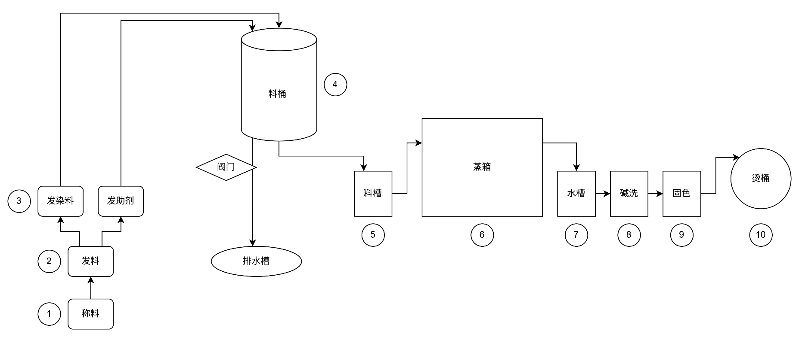

Sheet2
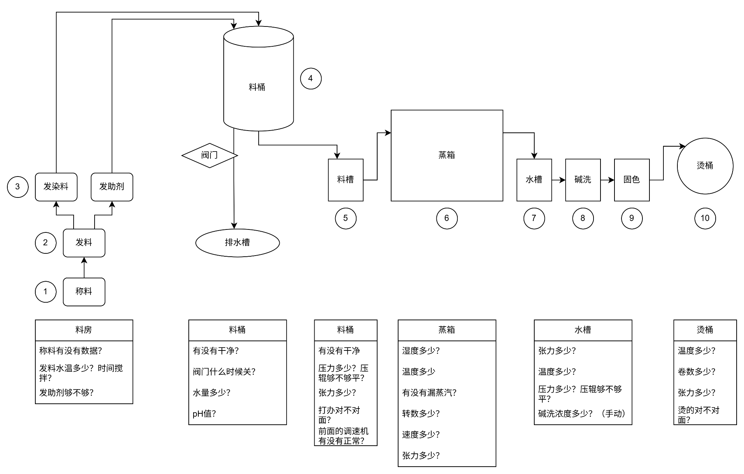
time line process
0 | 发指令开料
1
2 | A11/已经称料/第二分钟助剂可以送到料桶
3 | DLG/已经称料/第三分钟助剂可以送到料桶
4 | 已经称料/第4分钟染料可以送到料桶
5
6
7 | A11/加5分钟称料/第7分钟助剂可送到料桶
8 | DLG/加5分钟称料/第8分钟助剂可送到料桶
9 | 加5分钟称料/第9分钟染料送到料桶
10
11
12
13 |  | DLG line2(vd10-vd18)跟VDG机台一起，
14 |  | 时间发助剂会长一点，还有机台问题被停需要时间处理
15 |  | 助剂会来料桶慢5-6分钟，料房人要注意
16
17
18
19
20
21
22
23
24
25

